Лист1
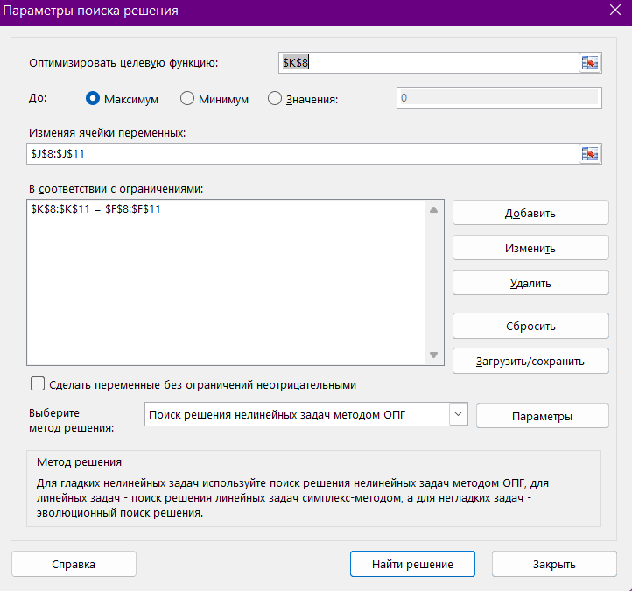

 |  |  |  |  | Поиск решения
Матрица А |  |  |  | Матрица В | Корни
-0.684 | 11.32 | -0.63 | -0.87 | 1.43 | -1.5647787274 | 1.43
0.57 | 20.36 | -1.24 | -0.23 | 0.33 | 0.0054716511227 | 0.33
0.182 | 0.32 | 1.1242 | 1.48 | -0.84 | -0.96120601833 | -0.84
0.56 | 71.2 | 1.5 | 40.64 | 12.45 | 0.3538017607 | 12.45

